Как работать с паспортом
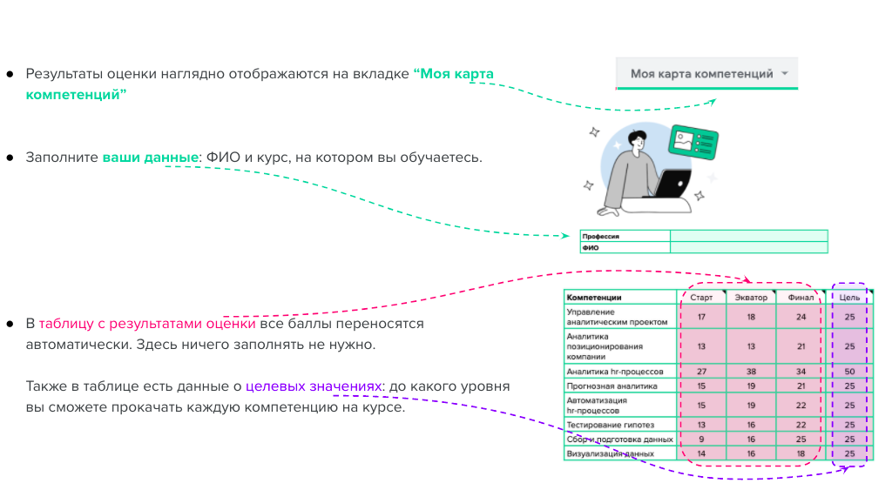
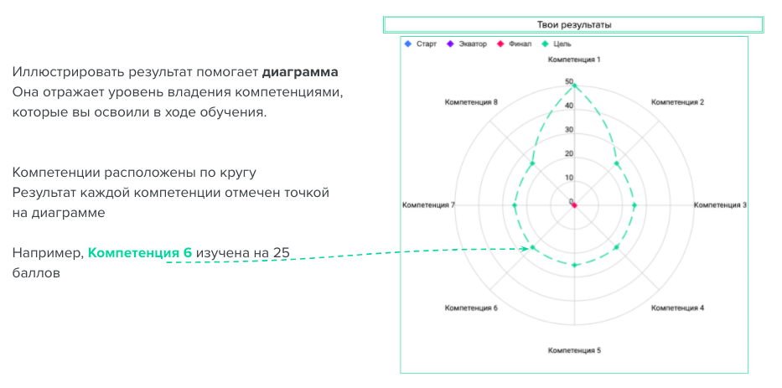
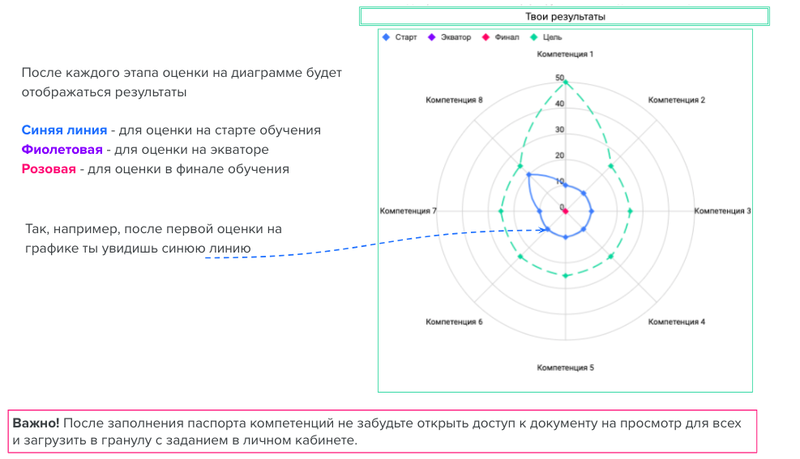
@ | Цель задания Оценить, на каком уровне находится уровень развития необходимых компетенций и навыков на старте обучения. Отследить динамику освоения компетенций _(название профессии)_ по ходу обучения. С помощью этого инструмента вы сможете: - Контролировать свой прогресс в освоении новых профессиональных навыков; - Отслеживать прогресс в изучении материалов курса; - Вовремя заметить и повторить те темы, по которым остались пробелы, попросить помощи и задать вопросы

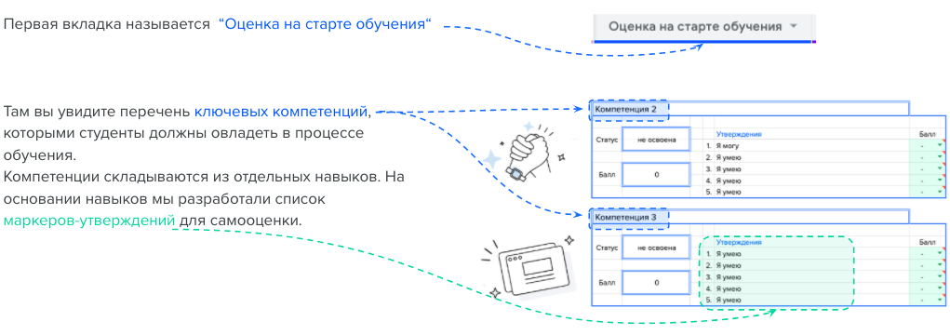
 | Подготовка
 | Чтобы начать работать с паспортом, вам необходимо создать копию этого документа. Нажмите «Файл» –> «Создать копию». Задайте понятное узаваемое название, чтобы легко было найти документ: Фамилия И_ номер набора_паспорт компетенций. Пример: Пахомова В_cwf-5_паспорт компетенций
 | Заполнение

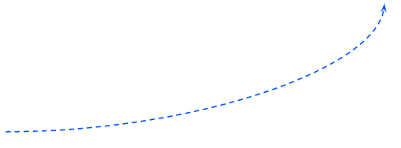
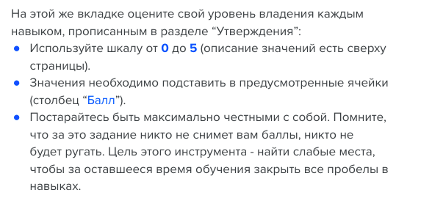

 | Результат

Оценка на старте обучения
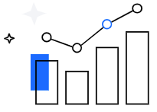 |  | Инструкция
 |  |  |  | Чтобы узнать уровень владения каждой компетенцией, оцените утверждения ниже. Используйте следующую градацию ответов:
 |  |  |  | 0 | Никогда об этом не слышал(-а), не знакомы даже слова
 |  |  |  | 1 | Слышал(-а), но не вникал(-а)
 |  |  |  | 2 | Знаю теорию, не пробовал(-а) на практике
 |  |  |  | 3 | Знаю теорию, но мне сложно делать даже с помощью
 |  |  |  | 4 | Применяю на практике, но с подсказками или помощью других
 |  |  |  | 5 | Легко и уверенно применяю на практике
 |  |  |  |  | При оценке 2 балла и ниже навык не усвоен, то есть рекомендуется к проработке

 |  | Создание отношений и работа с данными
 | ПРОФИЛЬНАЯ
 |  | Статус | не освоена |  |  | Утверждения | Балл
 |  |  |  |  | 1. | Я умею создавать схемы | 0
 |  |  |  |  | 2. | Я умею формировать атрибуты | 0
 |  | Балл | 0 |  | 3. | Я умею выполнять модификацию структуры отношений | 0
 |  |  |  |  | 4. | Я умею работать со счетчиками | 0
 |  |  |  |  | 5. | Я умею вносить данные в отношениях | 0
 |  |  |  |  | 6. | Я умею удалять данные | 0
 |  |  |  |  | 7. | Я умею создавать отношения | 0
 |  |  |  |  | 8. | Я умею изменять данные в отношениях | 0
 |  |  |  |  | 9. | Я умею удалять отношения | 0
 |  |  |  |  | 10. | Я умею указывать типы данных и ограничений | 0

 |  | Подключение к Базе Данных

 |  | Статус | не освоена |  |  | Утверждения | Балл
 |  |  |  |  | 1. | Я умею создавать подключения к облачному серверу PostgreSQL | 0
 |  |  |  |  | 2. | Я умею создавать подключения к локальному серверу PostgreSQL | 0
 |  | Балл | 0 |  | 3. | Я изучил ограничения первичного и внешнего ключа | 0
 |  |  |  |  | 4. | Я знаю, как открыть ER-диаграмму или новый редактор в DBeaver | 0
 |  |  |  |  | 5. | Я знаю, для чего нужны метаданные | 0

 |  | Простые запросы и типы данных

 |  | Статус | не освоена |  |  | Утверждения | Балл
 |  |  |  |  | 1. | Я умею сортировать и фильтровать данные с помощью оператора WHERE и логических операторов AND,OR,NOT | 4
 |  |  |  |  | 2. | Я умею задавать алиасы | 0
 |  | Балл | 4 |  | 3. | Я умею использовать оператор DISTINCT для получения уникальных строк в результате | 0
 |  |  |  |  | 4. | Я умею преобразовывать типы данных | 0
 |  |  |  |  | 5. | Я умею применять методы работы со строками и с датами | 0

 |  | Сложные запросы

 |  | Статус | не освоена |  |  | Утверждения | Балл
 |  |  |  |  | 1. | Я умею соединять таблицы используя Left, right, inner, full, cross join | 4
 |  |  |  |  | 2. | Я умею писать условия с помощью оператора CASE | 0
 |  | Балл | 8 |  | 3. | Я умею использовать агрегатные функции SUM, COUNT, AVG, MIN, MAX | 4
 |  |  |  |  | 4. | Я умею группировать данные, используя оператор GROUP BY | 0
 |  |  |  |  | 5. | Я умею писать подзапросы | 0

 |  | Аналитические запросы

 |  | Статус | не освоена |  |  | Утверждения | Балл
 |  |  |  |  | 1. | Я умею использовать оконные (аналитические) функции | 0
 |  |  |  |  | 2. | Я умею выполнять накопление | 0
 |  | Балл | 0 |  | 3. | Я умею работать с аналитическими функциями lead, lag | 0
 |  |  |  |  | 4. | Я умею применять рекурсивные запросы | 0
 |  |  |  |  | 5. | Я умею работать с иерархическими структурами | 0

 |  | Отчеты и сложные типы данных

 |  | Статус | не освоена |  |  | Утверждения | Балл
 |  |  |  |  | 1. | Я умею работать с представлениями | 0
 |  |  |  |  | 2. | Я умею читать планы запросов | 0
 |  | Балл | 0 |  | 3. | Я умею применять представления в денормализации | 0
 |  |  |  |  | 4. | Я умею создавать и работать с индексами | 0
 |  |  |  |  | 5. | Я умею работать со сложными типами данных JSON | 0

Оценка в финале обучения
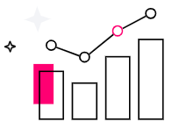 |  | Инструкция
 |  |  |  | Чтобы узнать уровень владения каждой компетенцией, оцените утверждения ниже. Используйте следующую градацию ответов:
 |  |  |  | 0 | Никогда об этом не слышал(-а), не знакомы даже слова
 |  |  |  | 1 | Слышал(-а), но не вникал(-а)
 |  |  |  | 2 | Знаю теорию, не пробовал(-а) на практике
 |  |  |  | 3 | Знаю теорию, но мне сложно делать даже с помощью
 |  |  |  | 4 | Применяю на практике, но с подсказками или помощью других
 |  |  |  | 5 | Легко и уверенно применяю на практике
 |  |  |  |  | При оценке 2 балла и ниже навык не усвоен, то есть рекомендуется к проработке

 |  | Создание отношений и работа с данными
 | ПРОФИЛЬНАЯ
 |  | Статус | усвоена |  |  | Утверждения | Балл
 |  |  |  |  | 1. | Я умею создавать схемы | 5
 |  |  |  |  | 2. | Я умею формировать атрибуты | 5
 |  | Балл | 50 |  | 3. | Я умею выполнять модификацию структуры отношений | 5
 |  |  |  |  | 4. | Я умею работать со счетчиками | 5
 |  |  |  |  | 5. | Я умею вносить данные в отношениях | 5
 |  |  |  |  | 6. | Я умею удалять данные | 5
 |  |  |  |  | 7. | Я умею создавать отношения | 5
 |  |  |  |  | 8. | Я умею изменять данные в отношениях | 5
 |  |  |  |  | 9. | Я умею удалять отношения | 5
 |  |  |  |  | 10. | Я умею указывать типы данных и ограничений | 5

 |  | Подключение к Базе Данных

 |  | Статус | усвоена |  |  | Утверждения | Балл
 |  |  |  |  | 1. | Я умею создавать подключения к облачному серверу PostgreSQL | 5
 |  |  |  |  | 2. | Я умею создавать подключения к локальному серверу PostgreSQL | 5
 |  | Балл | 25 |  | 3. | Я изучил ограничения первичного и внешнего ключа | 5
 |  |  |  |  | 4. | Я знаю, как открыть ER-диаграмму или новый редактор в DBeaver | 5
 |  |  |  |  | 5. | Я знаю, для чего нужны метаданные | 5

 |  | Простые запросы и типы данных

 |  | Статус | усвоена |  |  | Утверждения | Балл
 |  |  |  |  | 1. | Я умею сортировать и фильтровать данные с помощью оператора WHERE и логических операторов AND,OR,NOT | 5
 |  |  |  |  | 2. | Я умею задавать алиасы | 5
 |  | Балл | 25 |  | 3. | Я умею использовать оператор DISTINCT для получения уникальных строк в результате | 5
 |  |  |  |  | 4. | Я умею преобразовывать типы данных | 5
 |  |  |  |  | 5. | Я умею применять методы работы со строками и с датами | 5

 |  | Сложные запросы

 |  | Статус | усвоена |  |  | Утверждения | Балл
 |  |  |  |  | 1. | Я умею соединять таблицы используя Left, right, inner, full, cross join | 5
 |  |  |  |  | 2. | Я умею писать условия с помощью оператора CASE | 5
 |  | Балл | 25 |  | 3. | Я умею использовать агрегатные функции SUM, COUNT, AVG, MIN, MAX | 5
 |  |  |  |  | 4. | Я умею группировать данные, используя оператор GROUP BY | 5
 |  |  |  |  | 5. | Я умею писать подзапросы | 5

 |  | Аналитические запросы

 |  | Статус | усвоена |  |  | Утверждения | Балл
 |  |  |  |  | 1. | Я умею использовать оконные (аналитические) функции | 5
 |  |  |  |  | 2. | Я умею выполнять накопление | 5
 |  | Балл | 25 |  | 3. | Я умею работать с аналитическими функциями lead, lag | 5
 |  |  |  |  | 4. | Я умею применять рекурсивные запросы | 5
 |  |  |  |  | 5. | Я умею работать с иерархическими структурами | 5

 |  | Отчеты и сложные типы данных

 |  | Статус | усвоена |  |  | Утверждения | Балл
 |  |  |  |  | 1. | Я умею работать с представлениями | 5
 |  |  |  |  | 2. | Я умею читать планы запросов | 5
 |  | Балл | 25 |  | 3. | Я умею применять представления в денормализации | 5
 |  |  |  |  | 4. | Я умею создавать и работать с индексами | 5
 |  |  |  |  | 5. | Я умею работать со сложными типами данных JSON | 5

Моя карта компетенций
Паспорт компетенций — перечень ключевых компетенций и навыков, из которых состоит определённая профессия или специальность. По этому паспорту вы можете отслеживать уровень освоения компетенций во время обучения.

 | - данные не нужно вводить, они подтягиваются автоматически
 | - данные необходимо ввести


 |  |  |  |  |  | Диаграмма автоматически формируется на основе данных из таблицы слева
 |  |  |  |  |  | Ваши результаты
 |  |  |  |  | Значения на диаграмме:
 |  |  |  |  | Синяя линия — ваш уровень на старте обучения

 |  |  |  |  | Розовая линия – ваш уровень в финале обучения

 |  |  |  |  | Зелёная пунктирная линия — целевые значения обучения, то, к чему необходимо прийти в итоге обучения

 | Профессия | Data Scientist
 | ФИО | Кондратьев Степан Павлович

 | Компетенции | Старт | Финал | Цель
 | Создание отношений и работа с данными | 0 | 50 | 50
 | Подключение к Базе Данных | 0 | 25 | 25
 | Простые запросы и типы данных | 4 | 25 | 25
 | Сложные запросы | 8 | 25 | 25
 | Аналитические запросы | 0 | 25 | 25
 | Отчеты и сложные типы данных | 0 | 25 | 25

